IAL
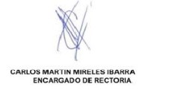
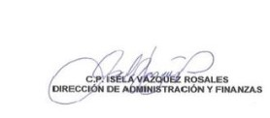
Nombre del Ente Información Adicional que Dispongan Otras Leyes Al 30 de Septiembre de 2023

Sin información que revelar

Bajo protesta de decir verdad declaramos que los Estados Financieros y sus Notas son razonablemente correctos y responsabilidad del emisor

